付费时长分布(天)
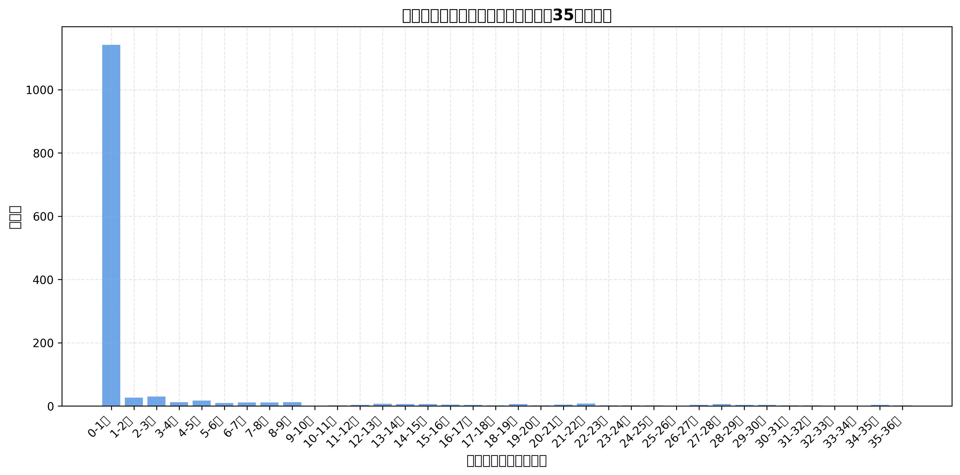
付费时长区间(天) | 频数
0-1天 | 1142
1-2天 | 26
2-3天 | 30
3-4天 | 12
4-5天 | 17
5-6天 | 9
6-7天 | 11
7-8天 | 11
8-9天 | 12
9-10天 | 1
10-11天 | 2
11-12天 | 3
12-13天 | 7
13-14天 | 6
14-15天 | 6
15-16天 | 4
16-17天 | 3
17-18天 | 2
18-19天 | 6
19-20天 | 2
20-21天 | 4
21-22天 | 8
22-23天 | 2
23-24天 | 2
24-25天 | 2
25-26天 | 1
26-27天 | 3
27-28天 | 6
28-29天 | 3
29-30天 | 3
30-31天 | 2
31-32天 | 2
32-33天 | 0
33-34天 | 0
34-35天 | 3
35-36天 | 2

24小时内付费时长分布(小时)
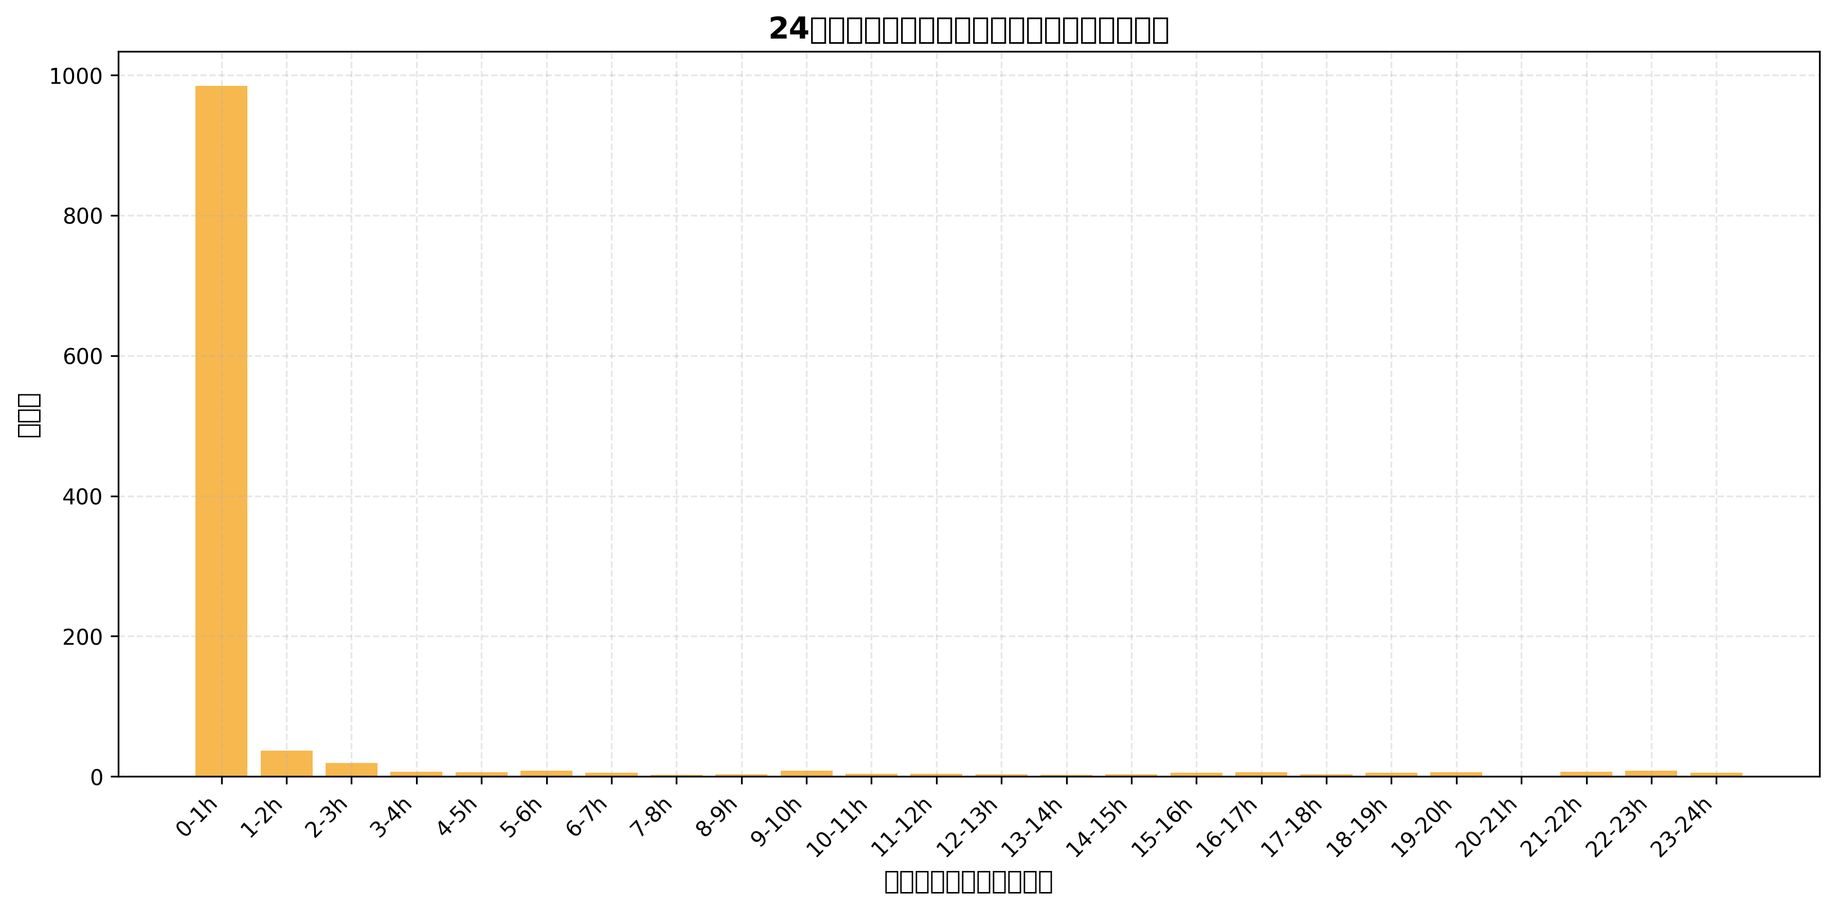
付费时长区间(小时) | 频数
0-1h | 985
1-2h | 37
2-3h | 19
3-4h | 7
4-5h | 6
5-6h | 8
6-7h | 5
7-8h | 2
8-9h | 3
9-10h | 8
10-11h | 4
11-12h | 4
12-13h | 3
13-14h | 2
14-15h | 3
15-16h | 5
16-17h | 6
17-18h | 3
18-19h | 5
19-20h | 6
20-21h | 1
21-22h | 7
22-23h | 8
23-24h | 5

